カテゴリーアイコン対応表
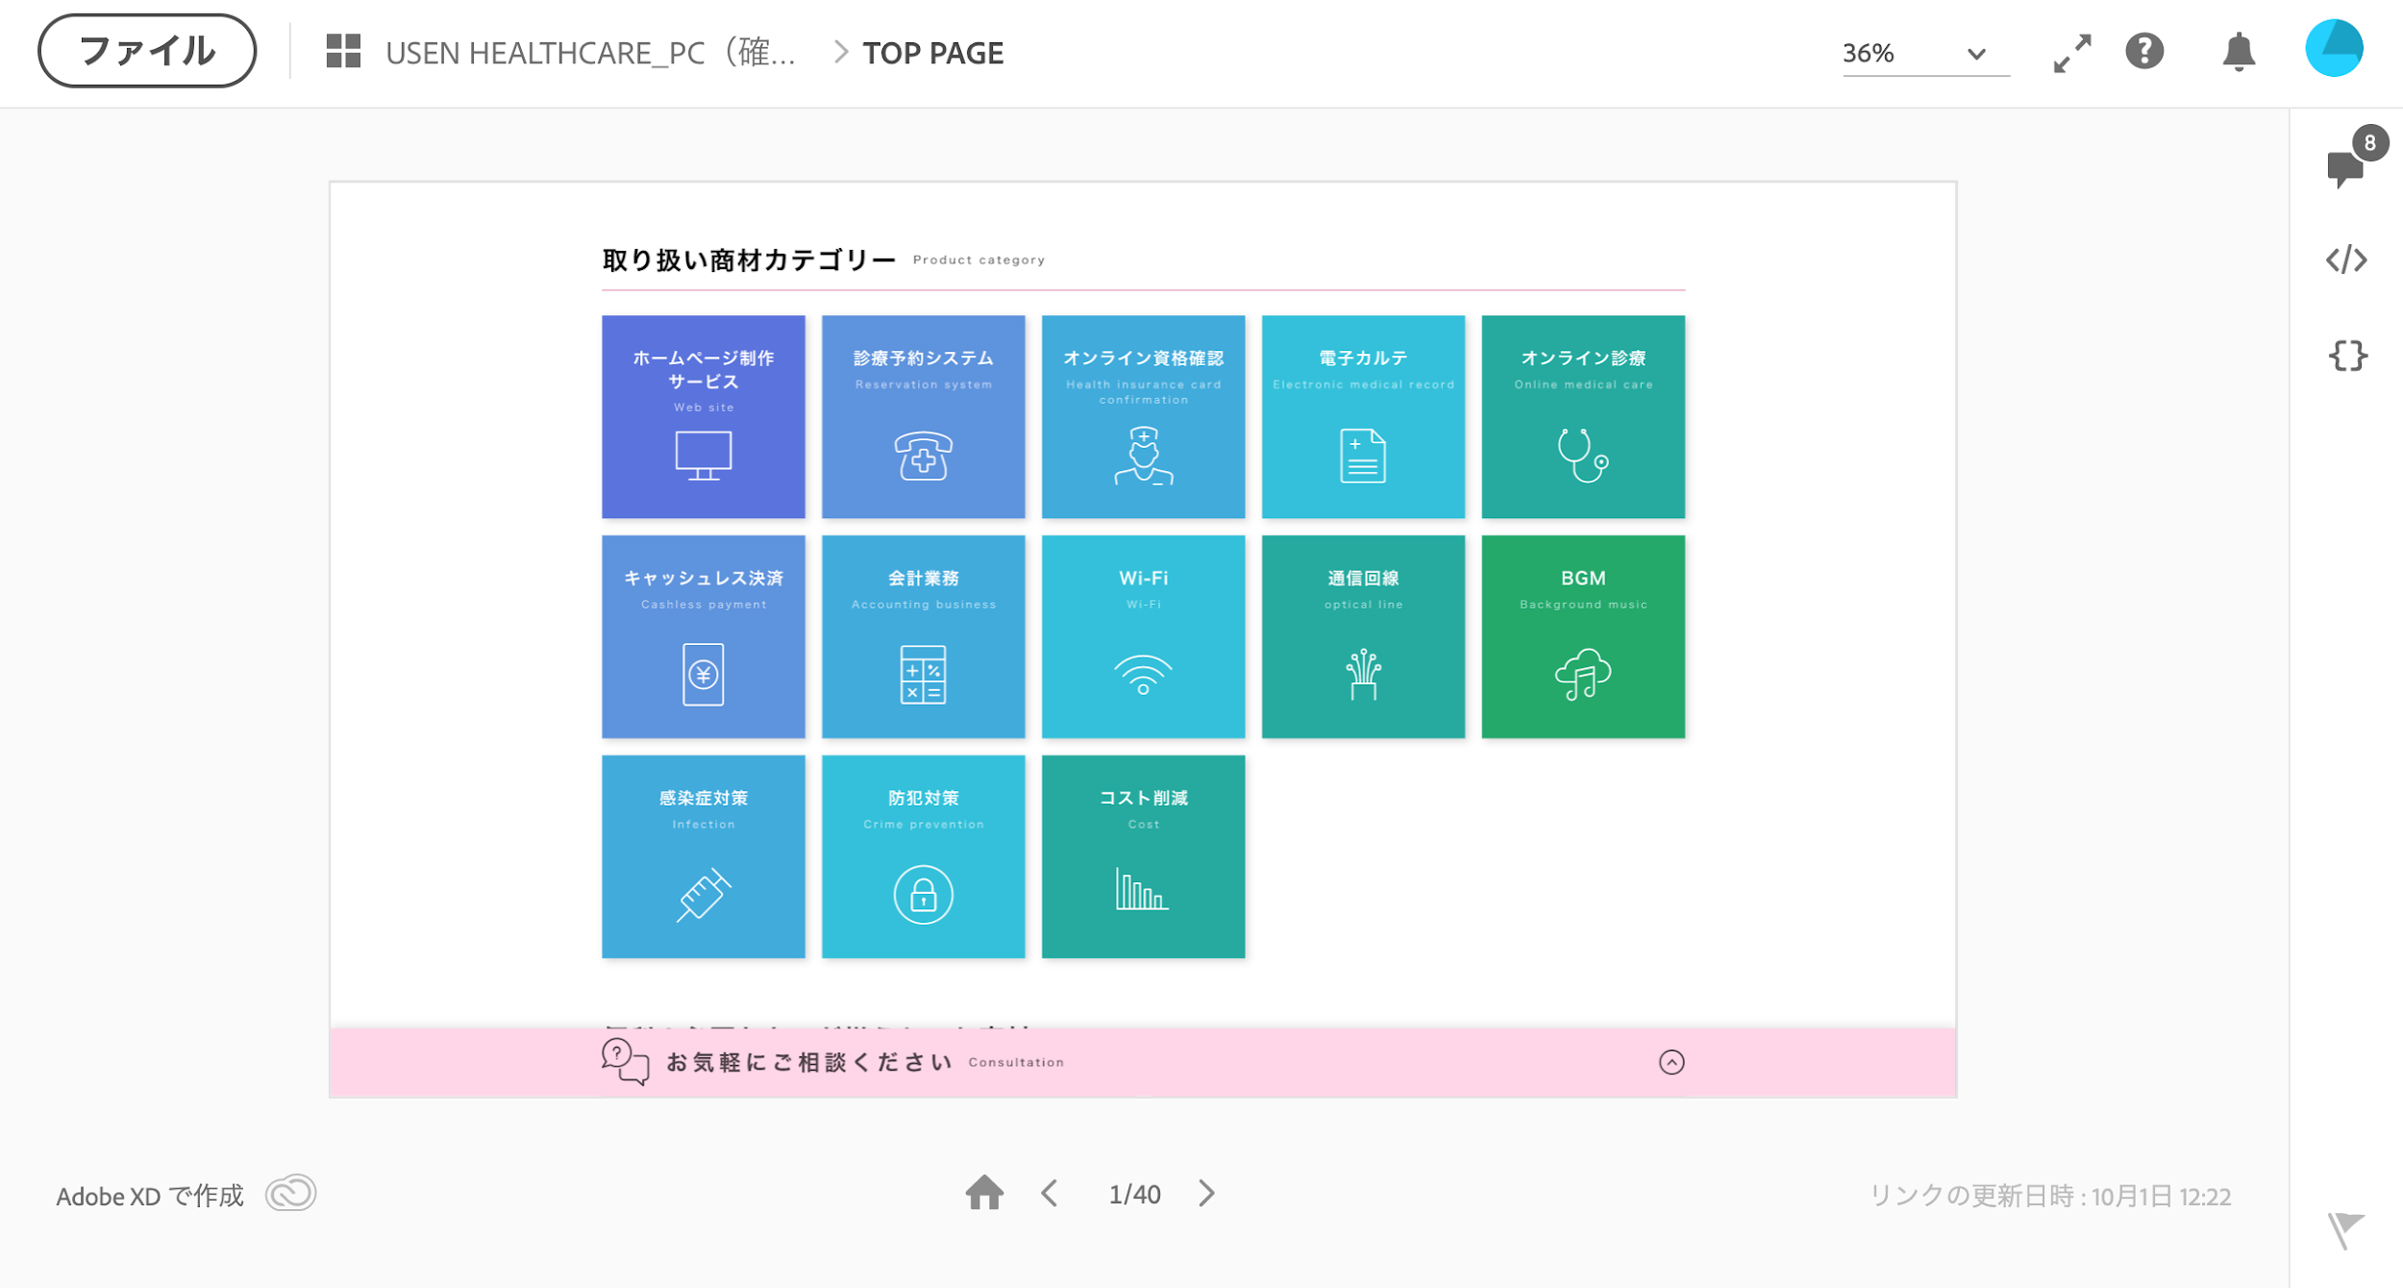
カテゴリーID | カテゴリー名 | ファイル名 | ファイル名
1 | ホームページ制作サービス | Web-site-white.svg | 1.svg
2 | 診療予約システム | reservation-system-white.svg | 2.svg
3 | 電子カルテ | Electronic-medical-record-white.svg | 3.svg
4 | オンライン診療 | Online-medical-care-white.svg | 4.svg
5 | キャッシュレス決済 | Cashless-payment-white.svg | 5.svg
6 | 会計業務 | Accounting-business-white.svg | 6.svg
7 | オンライン資格確認顔認証カードリーダー | Face-recognition-white.svg | 7.svg
8 | オンライン資格確認設置・工事 | Installation-white.svg | 8.svg
9 | 通信回線 | optical-line-white.svg | 9.svg
10 | Wi-Fi | Wi-Fi-white.svg | 10.svg
11 | 防犯対策 | Crime-prevention-white.svg | 11.svg
12 | コスト削減 | Cost-white.svg | 12.svg
13 | ＢＧＭ | Background-music-white.svg | 13.svg
14 | 人材／採用 | Recruitment-white.svg | 14.svg
15 | 開業パッケージ | Opening-white.svg | 15.svg
16 | 開業コンサルティング | Consulting-white.svg | 16.svg

 | アイコン画像格納フォルダ↓
 | https://drive.google.com/drive/folders/18yLP_tRuGO0kHgJibYJbNkYRLXiO0I5i

 |  |  |  | ・オンライン資格確認顔認証カードリーダー（Face-recognition.jpg）
 |  |  |  | ・オンライン資格確認設置・工事（Installation.jpg）
 |  |  |  | ・人材／採用（Recruitment.jpg）
 |  |  |  | ・開業パッケージ（Opening.jpg）
 |  |  |  | ・開業コンサルティング（Consulting.jpg）

